Quadro
 |  |  |  |  |  | 

 |  | SNS: partos nos hospitais

 |  | Parto
Territórios |  | Partos nos hospitais

Âmbito Geográfico | Anos | 1999 | 2016
NUTS 2013 | Portugal | // | //
NUTS I | Continente | 104,454 | 69017
NUTS II | Norte | 41,348 | 23679
NUTS III | Alto Minho | 2,406 | 1504
Município | Arcos de Valdevez | // | //
Município | Caminha | // | //
Município | Melgaço | // | //
Município | Monção | // | //
Município | Paredes de Coura | // | //
Município | Ponte da Barca | // | //
Município | Ponte de Lima | 0 | 0
Município | Valença | // | //
Município | Viana do Castelo | 2,406 | 1504
Município | Vila Nova de Cerveira | // | //
NUTS III | Cávado | 4,525 | 2936
Município | Amares | // | //
Município | Barcelos | 1,217 | 0
Município | Braga | 3,308 | 2936
Município | Esposende | // | //
Município | Terras de Bouro | // | //
Município | Vila Verde | // | //
NUTS III | Ave | 6,171 | 3343
Município | Cabeceiras de Basto | // | //
Município | Fafe | 0 | //
Município | Guimarães | 4,274 | 2118
Município | Mondim de Basto | // | //
Município | Póvoa de Lanhoso | // | //
Município | Vieira do Minho | // | //
Município | Vila Nova de Famalicão | 1,897 | 1225
Município | Vizela | // | //
NUTS III | Área Metropolitana do Porto | 19,967 | 11573
Município | Arouca | // | //
Município | Espinho | 0 | 0
Município | Gondomar | // | //
Município | Maia | // | //
Município | Matosinhos | 2,194 | 1590
Município | Oliveira de Azeméis | 967 | 0
Município | Paredes | // | //
Município | Porto | 9,060 | 5784
Município | Póvoa de Varzim | 1,491 | 887
Município | Santa Maria da Feira | 2,478 | 1629
Município | Santo Tirso | 1,176 | 0
Município | São João da Madeira | 0 | 0
Município | Trofa | // | //
Município | Vale de Cambra | // | //
Município | Valongo | 0 | 0
Município | Vila do Conde | 0 | 0
Município | Vila Nova de Gaia | 2,601 | 1683
NUTS III | Alto Tâmega | 582 | 0
Município | Boticas | // | //
Município | Chaves | 582 | 0
Município | Montalegre | // | //
Município | Ribeira de Pena | // | //
Município | Valpaços | // | //
Município | Vila Pouca de Aguiar | // | //
NUTS III | Tâmega e Sousa | 4,290 | 2440
Município | Amarante | 1,370 | 0
Município | Baião | // | //
Município | Castelo de Paiva | // | //
Município | Celorico de Basto | // | //
Município | Cinfães | // | //
Município | Felgueiras | // | //
Município | Lousada | // | //
Município | Marco de Canaveses | // | //
Município | Paços de Ferreira | // | //
Município | Penafiel | 2,920 | 2440
Município | Resende | // | //
NUTS III | Douro | 2,272 | 1384
Município | Alijó | // | //
Município | Armamar | // | //
Município | Carrazeda de Ansiães | // | //
Município | Freixo de Espada à Cinta | // | //
Município | Lamego | 796 | 0
Município | Mesão Frio | // | //
Município | Moimenta da Beira | // | //
Município | Murça | // | //
Município | Penedono | // | //
Município | Peso da Régua | 0 | //
Município | Sabrosa | // | //
Município | Santa Marta de Penaguião | // | //
Município | São João da Pesqueira | // | //
Município | Sernancelhe | // | //
Município | Tabuaço | // | //
Município | Tarouca | // | //
Município | Torre de Moncorvo | // | //
Município | Vila Nova de Foz Côa | // | //
Município | Vila Real | 1,476 | 1384
NUTS III | Terras de Trás-os-Montes | 1,135 | 499
Município | Alfândega da Fé | // | //
Município | Bragança | 553 | 499
Município | Macedo de Cavaleiros | 0 | 0
Município | Miranda do Douro | // | //
Município | Mirandela | 582 | 0
Município | Mogadouro | // | //
Município | Vila Flor | // | //
Município | Vimioso | // | //
Município | Vinhais | // | //
NUTS II | Centro | 23,531 | 14260
NUTS III | Oeste | 2,976 | 1378
Município | Alcobaça | 0 | 0
Município | Alenquer | // | //
Município | Arruda dos Vinhos | // | //
Município | Bombarral | // | //
Município | Cadaval | // | //
Município | Caldas da Rainha | 1,531 | 1378
Município | Lourinhã | // | //
Município | Nazaré | // | //
Município | Óbidos | // | //
Município | Peniche | 0 | 0
Município | Sobral de Monte Agraço | // | //
Município | Torres Vedras | 1,445 | 0
NUTS III | Região de Aveiro | 2,988 | 1725
Município | Águeda | 0 | 0
Município | Albergaria-a-Velha | // | //
Município | Anadia | 0 | //
Município | Aveiro | 2,988 | 1725
Município | Estarreja | 0 | 0
Município | Ílhavo | // | //
Município | Murtosa | // | //
Município | Oliveira do Bairro | // | //
Município | Ovar | 0 | 0
Município | Sever do Vouga | // | //
Município | Vagos | // | //
NUTS III | Região de Coimbra | 7,658 | 4885
Município | Arganil | // | //
Município | Cantanhede | 0 | 0
Município | Coimbra | 6,950 | 4885
Município | Condeixa-a-Nova | // | //
Município | Figueira da Foz | 708 | 0
Município | Góis | // | //
Município | Lousã | // | //
Município | Mealhada | // | //
Município | Mira | // | //
Município | Miranda do Corvo | // | //
Município | Montemor-o-Velho | // | //
Município | Mortágua | // | //
Município | Oliveira do Hospital | // | //
Município | Pampilhosa da Serra | // | //
Município | Penacova | 0 | //
Município | Penela | // | //
Município | Soure | 0 | //
Município | Tábua | // | //
Município | Vila Nova de Poiares | // | //
NUTS III | Região de Leiria | 2,808 | 2000
Município | Alvaiázere | // | //
Município | Ansião | // | //
Município | Batalha | // | //
Município | Castanheira de Pêra | // | //
Município | Figueiró dos Vinhos | // | //
Município | Leiria | 2,808 | 2000
Município | Marinha Grande | // | //
Município | Pedrógão Grande | // | //
Município | Pombal | 0 | 0
Município | Porto de Mós | // | //
NUTS III | Viseu Dão Lafões | 3,003 | 1961
Município | Aguiar da Beira | // | //
Município | Carregal do Sal | // | //
Município | Castro Daire | // | //
Município | Mangualde | // | //
Município | Nelas | // | //
Município | Oliveira de Frades | // | //
Município | Penalva do Castelo | // | //
Município | Santa Comba Dão | // | //
Município | São Pedro do Sul | // | //
Município | Sátão | // | //
Município | Tondela | 0 | 0
Município | Vila Nova de Paiva | // | //
Município | Viseu | 3,003 | 1961
Município | Vouzela | // | //
NUTS III | Beira Baixa | 705 | 404
Município | Castelo Branco | 705 | 404
Município | Idanha-a-Nova | // | //
Município | Oleiros | // | //
Município | Penamacor | // | //
Município | Proença-a-Nova | // | //
Município | Vila Velha de Ródão | // | //
NUTS III | Médio Tejo | 1,590 | 803
Município | Abrantes | 1,590 | 803
Município | Alcanena | // | //
Município | Constância | // | //
Município | Entroncamento | // | //
Município | Ferreira do Zêzere | // | //
Município | Mação | // | //
Município | Ourém | // | //
Município | Sardoal | // | //
Município | Sertã | // | //
Município | Tomar | 0 | 0
Município | Torres Novas | 0 | //
Município | Vila de Rei | // | //
Município | Vila Nova da Barquinha | // | //
NUTS III | Beiras e Serra da Estrela | 1,803 | 1104
Município | Almeida | // | //
Município | Belmonte | // | //
Município | Celorico da Beira | // | //
Município | Covilhã | 647 | 532
Município | Figueira de Castelo Rodrigo | // | //
Município | Fornos de Algodres | // | //
Município | Fundão | // | 0
Município | Gouveia | // | //
Município | Guarda | 1,156 | 572
Município | Manteigas | // | //
Município | Mêda | // | //
Município | Pinhel | // | //
Município | Sabugal | // | //
Município | Seia | 0 | 0
Município | Trancoso | // | //
NUTS II | Área Metropolitana de Lisboa | 30,030 | 23432
NUTS III | Área Metropolitana de Lisboa | 30,030 | 23432
Município | Alcochete | // | //
Município | Almada | 3,881 | 2695
Município | Amadora | 5,568 | 2539
Município | Barreiro | 2,039 | 1392
Município | Cascais | 1,239 | 2521
Município | Lisboa | 13,588 | 8488
Município | Loures | 0 | 2545
Município | Mafra | // | //
Município | Moita | // | //
Município | Montijo | 0 | 0
Município | Odivelas | // | //
Município | Oeiras | 0 | 0
Município | Palmela | // | //
Município | Seixal | // | //
Município | Sesimbra | // | //
Município | Setúbal | 2,217 | 1585
Município | Sintra | // | //
Município | Vila Franca de Xira | 1,498 | 1667
NUTS II | Alentejo | 5,544 | 3969
NUTS III | Alentejo Litoral | 0 | 0
Município | Alcácer do Sal | // | //
Município | Grândola | // | //
Município | Odemira | // | //
Município | Santiago do Cacém | 0 | 0
Município | Sines | // | //
NUTS III | Baixo Alentejo | 1,366 | 1119
Município | Aljustrel | // | //
Município | Almodôvar | // | //
Município | Alvito | // | //
Município | Barrancos | // | //
Município | Beja | 1,366 | 1119
Município | Castro Verde | // | //
Município | Cuba | // | //
Município | Ferreira do Alentejo | // | //
Município | Mértola | // | //
Município | Moura | // | //
Município | Ourique | // | //
Município | Serpa | 0 | //
Município | Vidigueira | // | //
NUTS III | Lezíria do Tejo | 1,926 | 1191
Município | Almeirim | // | //
Município | Alpiarça | // | //
Município | Azambuja | // | //
Município | Benavente | // | //
Município | Cartaxo | // | //
Município | Chamusca | // | //
Município | Coruche | // | //
Município | Golegã | // | //
Município | Rio Maior | // | //
Município | Salvaterra de Magos | // | //
Município | Santarém | 1,926 | 1191
NUTS III | Alto Alentejo | 542 | 495
Município | Alter do Chão | // | //
Município | Arronches | // | //
Município | Avis | // | //
Município | Campo Maior | // | //
Município | Castelo de Vide | // | //
Município | Crato | // | //
Município | Elvas | 0 | 0
Município | Fronteira | // | //
Município | Gavião | // | //
Município | Marvão | // | //
Município | Monforte | // | //
Município | Nisa | // | //
Município | Ponte de Sor | // | //
Município | Portalegre | 542 | 495
Município | Sousel | // | //
NUTS III | Alentejo Central | 1,710 | 1164
Município | Alandroal | // | //
Município | Arraiolos | // | //
Município | Borba | // | //
Município | Estremoz | // | //
Município | Évora | 1,710 | 1164
Município | Montemor-o-Novo | // | //
Município | Mora | // | //
Município | Mourão | // | //
Município | Portel | // | //
Município | Redondo | // | //
Município | Reguengos de Monsaraz | // | //
Município | Vendas Novas | // | //
Município | Viana do Alentejo | // | //
Município | Vila Viçosa | // | //
NUTS II | Algarve | 4,001 | 3677
NUTS III | Algarve | 4,001 | 3677
Município | Albufeira | // | //
Município | Alcoutim | // | //
Município | Aljezur | // | //
Município | Castro Marim | // | //
Município | Faro | 2,783 | 2398
Município | Lagoa | // | //
Município | Lagos | 0 | //
Município | Loulé | // | //
Município | Monchique | // | //
Município | Olhão | 0 | 0
Município | Portimão | 1,218 | 1279
Município | São Brás de Alportel | // | //
Município | Silves | // | //
Município | Tavira | // | //
Município | Vila do Bispo | // | //
Município | Vila Real de Santo António | // | //
NUTS I | Região Autónoma dos Açores | // | //
NUTS II | Região Autónoma dos Açores | // | //
NUTS III | Ilha de Santa Maria | // | //
Município | Vila do Porto | // | //
NUTS III | Ilha de São Miguel | // | //
Município | Lagoa [R.A.A.] | // | //
Município | Nordeste | // | //
Município | Ponta Delgada | // | //
Município | Povoação | // | //
Município | Ribeira Grande | // | //
Município | Vila Franca do Campo | // | //
NUTS III | Ilha Terceira | // | //
Município | Angra do Heroísmo | // | //
Município | Vila da Praia da Vitória | // | //
NUTS III | Ilha da Graciosa | // | //
Município | Santa Cruz da Graciosa | // | //
NUTS III | Ilha de São Jorge | // | //
Município | Calheta [R.A.A.] | // | //
Município | Velas | // | //
NUTS III | Ilha do Pico | // | //
Município | Lajes do Pico | // | //
Município | Madalena | // | //
Município | São Roque do Pico | // | //
NUTS III | Ilha do Faial | // | //
Município | Horta | // | //
NUTS III | Ilha das Flores | // | //
Município | Lajes das Flores | // | //
Município | Santa Cruz das Flores | // | //
NUTS III | Ilha do Corvo | // | //
Município | Corvo | // | //
NUTS I | Região Autónoma da Madeira | // | //
NUTS II | Região Autónoma da Madeira | // | //
NUTS III | Ilha da Madeira | // | //
Município | Calheta [R.A.M.] | // | //
Município | Câmara de Lobos | // | //
Município | Funchal | // | //
Município | Machico | // | //
Município | Ponta do Sol | // | //
Município | Porto Moniz | // | //
Município | Ribeira Brava | // | //
Município | Santa Cruz | // | //
Município | Santana | // | //
Município | São Vicente | // | //
NUTS III | Ilha de Porto Santo | // | //
Município | Porto Santo | // | //

SNS: partos nos hospitais
Fontes de Dados: INE | DGS/MS - Inquérito aos Hospitais
Fonte: PORDATA
Última actualização: 2017-12-20

Simbologia
┴ | Quebra de série | Pro | Valor provisório | Pre | Valor preliminar
... | Confidencial | x | Valor não disponível | e | Dado inferior a metade do módulo da unidade utilizada
// | Não aplicável | f | Valor previsto | § | Dado com coeficiente de variação elevado
- | Ausência de valor | Rv | Valor revisto | (R) | Dados rectificados pela entidade responsável

Dados obtidos em www.pordata.pt a 20-05-2018

Gráfico
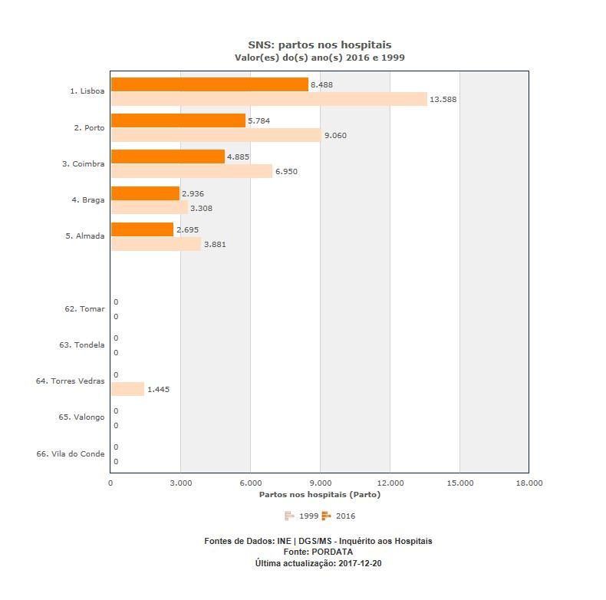

Mapa
